상품제안서
레빗 클라우드 도킹형 보조배터리 5,000mAh 메인젠더 C타입 + 케이블 C타입 | 상품코드: F24544

 |  |  |  |  |  |  | 02-412-0044 | www.easy1.co.kr
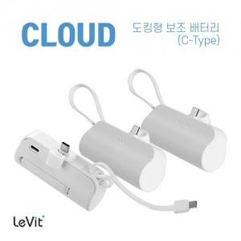

【상세/제작정보】 | 메인젠더 C타입 + 케이블 C타입

【인쇄/포장옵션】 | 레이저, 풀칼라 / 포장지포장

【공급단가】 | 수량 | 100~ | 300~ | 500~ | 1,000~ | 3,000~
*VAT별도 | 단가 | 5,110원 | 5,030원 | 4,900원 | 4,780원 | 4,700원

【상품 URL】 | https://easy1.co.kr:443/src/goods_detail.php?gdno=24544

